Sheet1
GItHub使い方手順

Githubのリポジトリにコミットできるようになるまでの手順を示す。
Gitのインストール手順等は参考ページにも書いてあるので割愛。

 | ■参考にしたページ

 | 【GitHub超初心者入門】この前初めてGitHubを使い始めたエンジニア見習いが書くGitHubの使い方と実践～とりあえず一緒に動かしてみようぜ！～ -Qiita
 | https://qiita.com/nnahito/items/565f8755e70c51532459

 | GitHubの導入〜基本操作 for Windows -Qiita
 | https://qiita.com/Kenta-Okuda/items/c3dcd60a80a82147e1bf

 | 上記2つの記事を見ればだいたいなんとかなると思います。

 | ■ダウンロードページ

 | ・git for Windows
 | https://gitforwindows.org/

 | ・Github Desktop
 | https://desktop.github.com/

 | ■GitHubリポジトリ

 | ■手順

 | Github Desktopを起動し、「Clone a repository from the Internet…」をクリック。

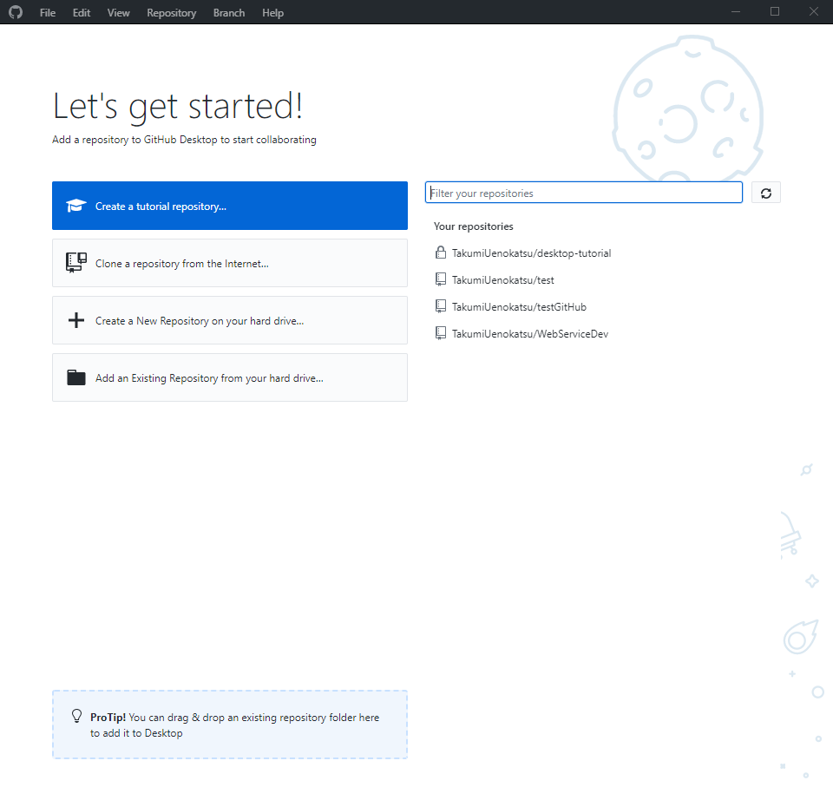

 | URLに(https://github.com/TakumiUenokatsu/WebServiceDev)を入力。
 | Local Pathは端末にリポジトリのクローンを作成する保存先。設定はご自由に
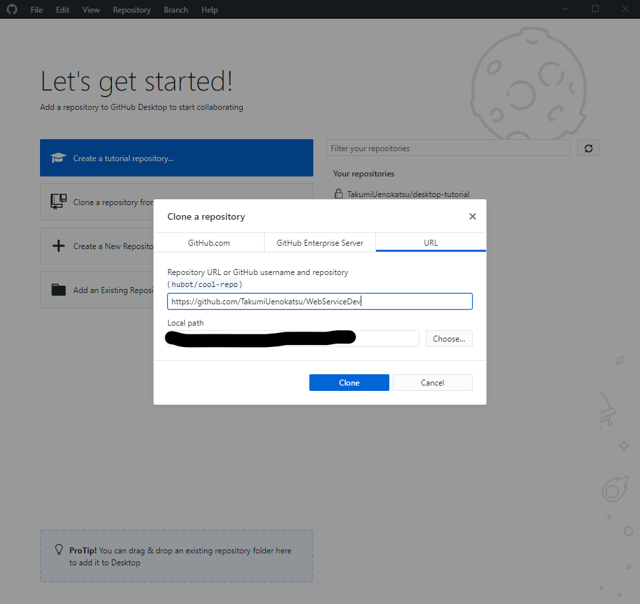

 | クローンに成功すると下記画像のようになる。

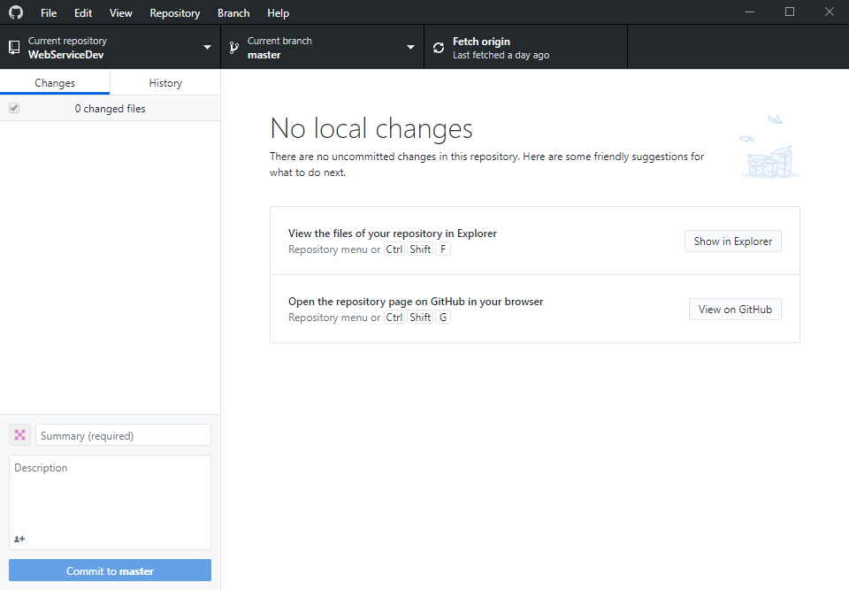

 | 「View the files of your repository in Explorer」の「Show in Explorer」をクリック。クローンを作成したディレクトリが開く。

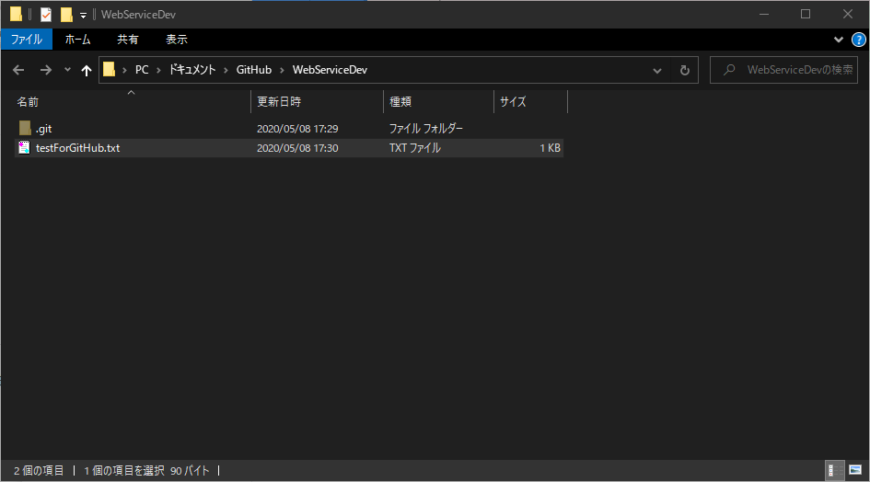

 | testForGitHub.txtを開き、内容を変更する。

 | 内容を変更すると、以下のような画面になる。

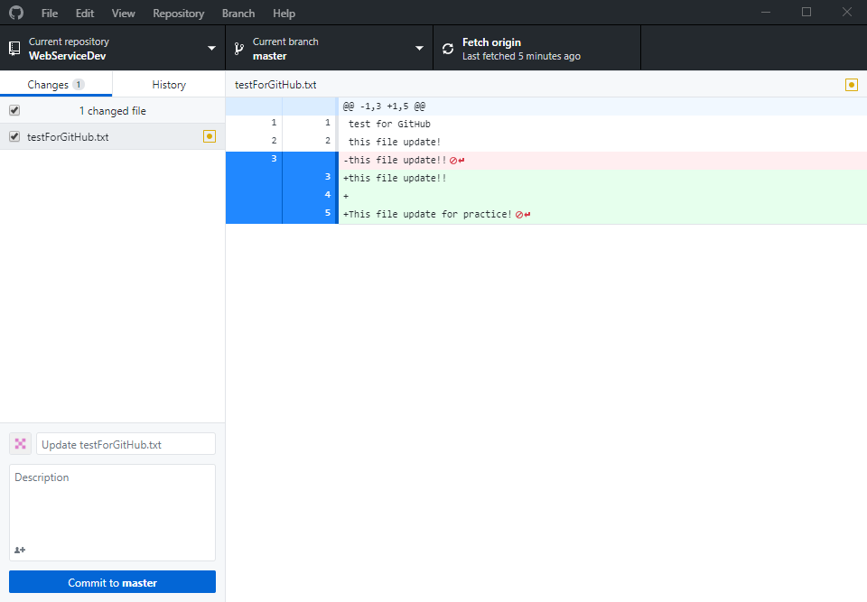

 | コミットメッセージを入力し、コミットする。



 | Push originをクリック。リポジトリに更新内容がプッシュされる。

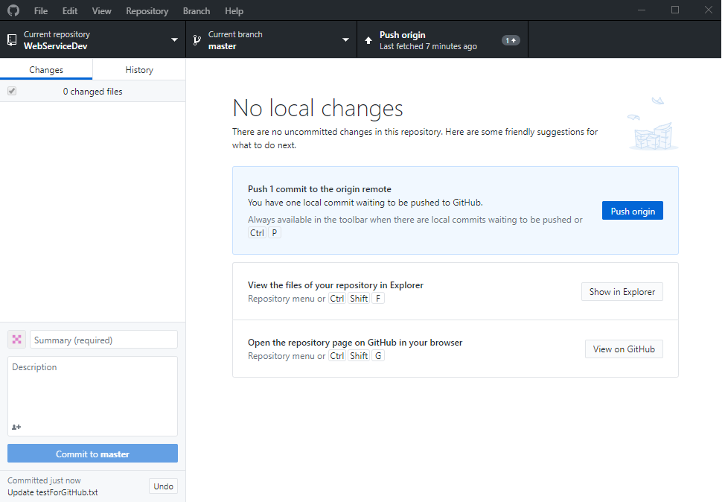

 |  | 以上

